Trang_bìa
Posts and Telecommunications Institute of Technology |  |  |  |  |  |  | Thiết kế |  | Tài liệu phát triển |  | Tên hệ thống |  |  | Quản lý bài viết |  |  |  | Người tạo |  | Quang Minh | Ngày tạo |  | 2025-03-17
 |  |  |  |  |  |  |  |  |  |  |  |  |  |  |  |  |  | Người cập nhật |  |  | Ngày cập nhật
 |  |  |  |  |  |  |  |  |  |  | Màn hình (ID) |  |  | Post_detail |  | Màn hình (Tên) |  | Chi tiết bài viết

 | QUAN LÝ BÀI VIẾT Tài liệu phát triển hệ thống

 | Version 1.0

 |  |  |  |  |  |  |  |  |  | 1. Mục đích |  |  |  | 7. Giao diện màn hình
 |  |  |  |  |  |  |  |  |  | 2. Giới hạn hoạt động |  |  |  | 8. Danh sách hạng mục
 |  |  |  |  |  |  |  |  |  | 3. Giới hạn hệ thống |  |  |  | 9. Khái quát chức năng
 |  |  |  |  |  |  |  |  |  | 4. Chức năng liên quan |  |  |  | 10. Xử lý chi tiết
 |  |  |  |  |  |  |  |  |  | 5. Không bao gồm
 |  |  |  |  |  |  |  |  |  | 6. Sơ đồ

Posts and Telecommunications Institute of Technology |  |  |  |  |  |  | Thiết kế |  | Tài liệu phát triển |  | Tên hệ thống |  |  | Quản lý bài viết |  |  |  | Người tạo |  | Quang Minh | Ngày tạo |  | 2025-03-17
 |  |  |  |  |  |  |  |  |  |  |  |  |  |  |  |  |  | Người cập nhật |  |  | Ngày cập nhật
 |  |  |  |  |  |  |  |  |  |  | Màn hình (ID) |  |  | Post_detail |  | Màn hình (Tên) |  | Cập nhật thông tin người lao động

 | Lịch sử chỉnh sửa

 | Ver |  | Ngày cập nhật |  |  | Nội dung cập nhật |  |  |  |  |  |  |  | Người cập nhật
 |  |  |  |  |  |  |  |  |  |  |  |  |  |  | Ngày duyệt |  | Người duyệt |  | Ngày duyệt |  |  | Người duyệt
 | 1 |  | 2025-03-15 |  |  | Tạo mới |  |  |  |  |  |  |  | Quang Minh

Posts and Telecommunications Institute of Technology |  |  |  |  |  |  | Thiết kế |  | Tài liệu phát triển |  | Tên hệ thống |  |  | Quản lý bài viết |  |  |  | Người tạo |  | Quang Minh | Ngày tạo |  | 2025-03-15
 |  |  |  |  |  |  |  |  |  |  |  |  |  |  |  |  |  | Người cập nhật |  |  | Ngày cập nhật
 |  |  |  |  |  |  |  |  |  |  | Màn hình (ID) |  |  | Post_detail |  | Màn hình (Tên) |  | Chi tiết bài viết

 | 1. Mục đích
 |  | - Dùng để các user vào và xem bài viết
 |  | - Dùng để tương tác với các bài viết.
 |  | - Dùng để cập nhật thông tin thông qua các chia sẻ của cộng đồng.

 | 2. Giới hạn hoạt động
 |  | Không có

 | 3. Giới hạn hệ thống
 |  | Không có

 | 4. Chức năng liên quan
 |  | Không có

 | 5. Không bao gồm
 |  | Không có

Posts and Telecommunications Institute of Technology |  |  |  |  |  |  | Thiết kế |  | Tài liệu phát triển |  | Tên hệ thống |  |  | Quản lý bài viết |  |  |  | Người tạo |  | Quang Minh | Ngày tạo |  | 2025-03-17
 |  |  |  |  |  |  |  |  |  |  |  |  |  |  |  |  |  | Người cập nhật |  |  | Ngày cập nhật
 |  |  |  |  |  |  |  |  |  |  | Màn hình (ID) |  |  | Post_detail |  | Màn hình (Tên) |  | Chi tiết bài viết

Màn hình cập nhật thông tin
 | 6. Sơ đồ

Khởi động
hệ thống

Màn hình chính

Post
Category
Account

 | Table

 |  |  | № | Loại | Tên |  |  |  |  |  |  | I/O | Ghi Chú
 |  |  | 1 | M | Employee |  |  | Post |  |  |  | I/O
 |  |  | 2 | M | Address |  |  | Category |  |  |  | I
 |  |  | 4 | M | JobType |  |  | Account |  |  |  | I
 |  |  | 5
 |  |  | 6
 |  |  | 7
 |  |  | 8
 |  |  | 9
 |  |  | 10

 |  |  |  | ※ Loại (M: Master / T: Transaction table / Ⅰ: INI file / W: work table / V: view / S: stored procedures / L: SQL loader / F: file)

Thiết_kế
Posts and Telecommunications Institute of Technology |  |  |  |  | Thiết kế |  | Tài liệu phát triển |  |  |  | Tên hệ thống |  |  | Quản lý bài viết |  |  | Người tạo | QuangMinh | Ngày tạo | 2025-03-17
 |  |  |  |  |  |  |  |  |  |  |  |  |  |  |  |  | Người cập nhật |  | Ngày cập nhật
 |  |  |  |  |  |  |  |  |  |  | Màn hình (ID) |  |  | Post_detail |  | Màn hình (Tên) | Chi tiết bài viết

 | 7. Giao diện
 |  |  |  | * Hình ảnh chi tiết bài đăng
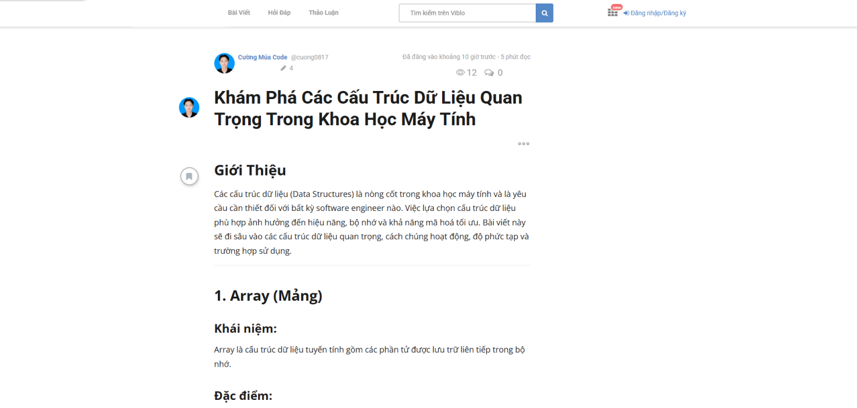

Posts and Telecommunications Institute of Technology |  |  |  |  | Thiết kế |  | Tài liệu phát triển |  |  |  | Tên hệ thống |  |  | Tìm việc và người giúp việc |  |  | Người tạo | TrungNH | Ngày tạo | 2018-01-10
 |  |  |  |  |  |  |  |  |  |  |  |  |  |  |  |  | Người cập nhật |  | Ngày cập nhật
 |  |  |  |  |  |  |  |  |  |  | Màn hình (ID) |  |  | Update_Info_Employee |  | Màn hình (Tên) | Cập nhật thông tin người lao động

 | 8. Danh sách hạng mục

 |  | [Vùng hiển thị cố định]
 |  | № | Tên hạng mục |  |  | Control |  |  | Nội dung hiển thị |  |  |  |  |  |  | Ý nghĩa
 |  | 1 | Tên tác giả |  |  | TextView |  |  | Tên tác giả |  |  |  |  |  |  | Cung cấp thông tin tên tác giả
 |  | 2 | Thời gian đăng bài |  |  | TextView |  |  | Thời gian đăng bài |  |  |  |  |  |  | Theo dõi thời gian đăng bài
 |  | 3 | Số lượng bài đăng của tác giả |  |  | TextView |  |  | Số lượng bài đăng của tác giả |  |  |  |  |  |  | Mô tả số lượng bài đăng của tác giả
 |  | 4 | Số lượt xem |  |  | TextView |  |  | Số lượt xem |  |  |  |  |  |  | Mô tả số lượt xem của bài viết.
 |  | 5 | Số lượng bình luận |  |  | TextView |  |  | Số lượng bình luận |  |  |  |  |  |  | Mô tả số lượng binh luận
 |  | 6 | Tiêu đề bài đăng |  |  | TextView |  |  | Tiêu đề bài đăng |  |  |  |  |  |  | Hiển thị tiêu đề bài đăng
 |  | 7 | Nội dung bài đăng |  |  | TextView |  |  | Nội dung bài đăng |  |  |  |  |  |  | Hiển thị nội dung bài đăng

 |  | [Vùng nhập]
 |  | № | Tên hạng mục |  | Loại dữ liệu | Độ dài |  | Bắt buộc |  | I/O | Control |  | Format |  | Ghi chú
 |  | 1 | Bình luận |  | Chuỗi chữ | 255 |  |  |  | Out | EditText

 |  | [Vùng nút]
 |  | № | Tên hạng mục |  |  | Control |  |  |  |  |  | Ghi chú
 |  | 1 | Tương tác |  |  | Button
 |  | 2 | Bình luận |  |  | Button
 |  | 3 | Thẻ |  |  | Link |  |  |  |  |  | Đường dẫn đến các bài viết liên quan.

Posts and Telecommunications Institute of Technology |  |  |  |  | Thiết kế |  | Tài liệu phát triển |  |  |  | Tên hệ thống |  |  | Tìm việc và người giúp việc |  |  | Người tạo | TrungNH | Ngày tạo | 2018-01-10
 |  |  |  |  |  |  |  |  |  |  |  |  |  |  |  |  | Người cập nhật |  | Ngày cập nhật
 |  |  |  |  |  |  |  |  |  |  | Màn hình (ID) |  |  | Update_Info_Employee |  | Màn hình (Tên) | Cập nhật thông tin người lao động

 | 9. Khái quát chức năng
 |  | (1) Hiển thị ban đầu
 |  |  | 1. Hiển thị màn hình ở trạng thái ban đầu

 |  | (2) Tương tác với bài viết
 |  |  | 1. Nhấn vào biểu tượng tương tác đến với bài viết.
 |  |  | 2. Chọn 1 trong các cảm xúc bạn muốn tương tác.
 |  |  | Sau khi chọn tương tác xong kết quả hiển thị ra view

 |  | (3) Bình luận
 |  |  | 1. Nhấn vào phần bình luận để để lại ý kiến của bạn.
 |  |  | 2. Nhấn vào nút bình luận để hoàn thành việc bình luận.
 |  |  | Sau khi nhấn nút bình luận hiển thị kết quả ra view

 |  | (4) Tìm kiếm bài viết liên quan
 |  |  | 1. Nhấn vào đường link cuối bài viết để tìm hiểu thêm về bài viết liên quan.
 |  |  | 2. Chuyển đường đẫn sang view gồm các bài đăng ủa danh mục cụ thể đó
 |  |  | Sau khi người dùng chọn hoàn tất, nội dung sẽ hiển thị ra view

 |  | (5) Tìm kiếm thông tin tác giả.
 |  |  | 1. Nhấn vào hình ảnh của tác giả để tra cứu
 |  |  | 2. Chuyển sang trang chi tiết tác giả.
 |  |  | Trên danh sách đó chỉ hiển thị các thông tin công khai không hiển thị thông tin cá nhân.
 |  |  | Sau khi chọn, chuyển sang view xem chi tiết tác giả.

Posts and Telecommunications Institute of Technology |  |  |  |  | Thiết kế |  | Tài liệu phát triển |  |  |  | Tên hệ thống |  |  | Tìm việc và người giúp việc |  |  | Người tạo | TrungNH | Ngày tạo | 2018-01-10
 |  |  |  |  |  |  |  |  |  |  |  |  |  |  |  |  | Người cập nhật |  | Ngày cập nhật
 |  |  |  |  |  |  |  |  |  |  | Màn hình (ID) |  |  | Update_Info_Employee |  | Màn hình (Tên) | Cập nhật thông tin người lao động

 | 10. Xử lý chi tiết
 |  | (1) Hiển thị ban đầu
 |  |  | Xem chi tiết
 |  | (2) Tương tác với bài viết
 |  |  | Xem chi tiết
 |  | (3) Bình luận
 |  |  | Xem chi tiết
 |  | (4) Tìm kiếm bài viết liên quan
 |  |  | Xem chi tiết
 |  | (5) Tìm kiếm thông tin tác giả.
 |  |  | Xem chi tiết

Xử lý 10.2
Posts and Telecommunications Institute of Technology |  |  |  |  | Thiết kế | Tài liệu phát triển | Tên hệ thống | Quản lý bài viết |  | Người tạo | QuangMinh | Ngày tạo | 2025-03-17
 |  |  |  |  |  |  |  |  |  | Người cập nhật |  | Ngày cập nhật
 |  |  |  |  |  |  | Màn hình (ID) | Post_detail | Màn hình (Tên) | Chi tiết bài viết

 | 10. Xử lý chi tiết
 |  | (2) Tương tác với bài viết
 |  |  | 1. Nhấn vào biểu tượng tương tác đến với bài viết.
 |  |  | 2. Chọn 1 trong các cảm xúc bạn muốn tương tác.
 |  |  | Sau khi chọn tương tác xong kết quả hiển thị ra view
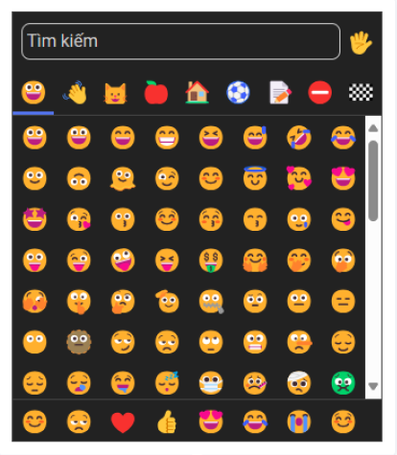

 |  |  |  | Giao diện minh hoạ

Xử lý 10.5
Posts and Telecommunications Institute of Technology |  |  |  |  |  | Thiết kế | Tài liệu phát triển | Tên hệ thống | Quản lý bài viết |  | Người tạo | QuangMinh | Ngày tạo | 2025-03-17
 |  |  |  |  |  |  |  |  |  |  | Người cập nhật |  | Ngày cập nhật
 |  |  |  |  |  |  |  | Màn hình (ID) | Post_detail | Màn hình (Tên) | Chi tiết bài viết

 | 10. Xử lý chi tiết
 |  | (5) Tìm kiếm thông tin tác giả.
 |  |  | 1. Di chuyển con trỏ chuộn vào hình ảnh của tác giả để tra cứu.
 |  |  |  | Giao diện cụ thể của tác giả sẽ hiển thị
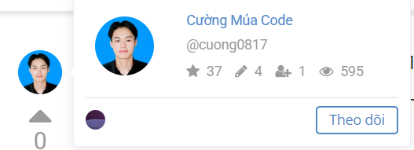

 |  |  |  |  | Giao diện minh hoạ

 |  |  |  | 2. Chuyển sang trang chi tiết tác giả.
 |  |  |  |  | Nhấn vào hình tác giả.
 |  |  |  |  | Sau khi chọn, chuyển sang view xem chi tiết tác giả.

